Sheet1
附件1
潍坊市2026年第一批次中小学教师资格认定机构、现场确认点及联系方式
认定机构名称 | 确认点单位名称 | 确认点详细地址 | 咨询电话 | 工作时间 | 认定范围 | 确认范围 | 是否需要网上预约 | 确认方式
奎文区教育和体育局 | 奎文区教育和体育局 | 潍坊新华中学对面教育惠民小屋（北海路民生街交叉路口往西300米路南） | 0536-6036062 | 上午：9:00-11:30 | 认定幼儿园、小学、初级中学教师资格；认定高级中学、中等职业学校、中等职业学校实习指导教师资格 | 申请认定幼儿园、小学、初级中学教师资格并符合本县市区认定条件的人员和申请高级中学、中等职业学校、中等职业学校实习指导教师资格并符合潍坊市认定条件的人员 | 本批次不需要网上预约，可加QQ群咨询817707166 | 全程网办及线下确认
 |  |  |  | 下午：14:00-17:30
潍城区教育和体育局 | 潍城区行政审批服务局 | 潍城区彩虹路1799号（北宫街与彩虹路交叉口北200米路西）潍城区政务服务中心三楼东区社会事务区域 | 0536-5275327 0536-5278407 | 上午：9:00-11:30 |  |  | 选择全程网办的无需预约，选择线下确认的需预约。预约时间：网报结束至线下确认结束前一天。预约方式：进QQ群进行预约，QQ群号：1083726795。 | 全程网办及线下确认
 |  |  |  | 下午：13:30-17:00 |  |  | 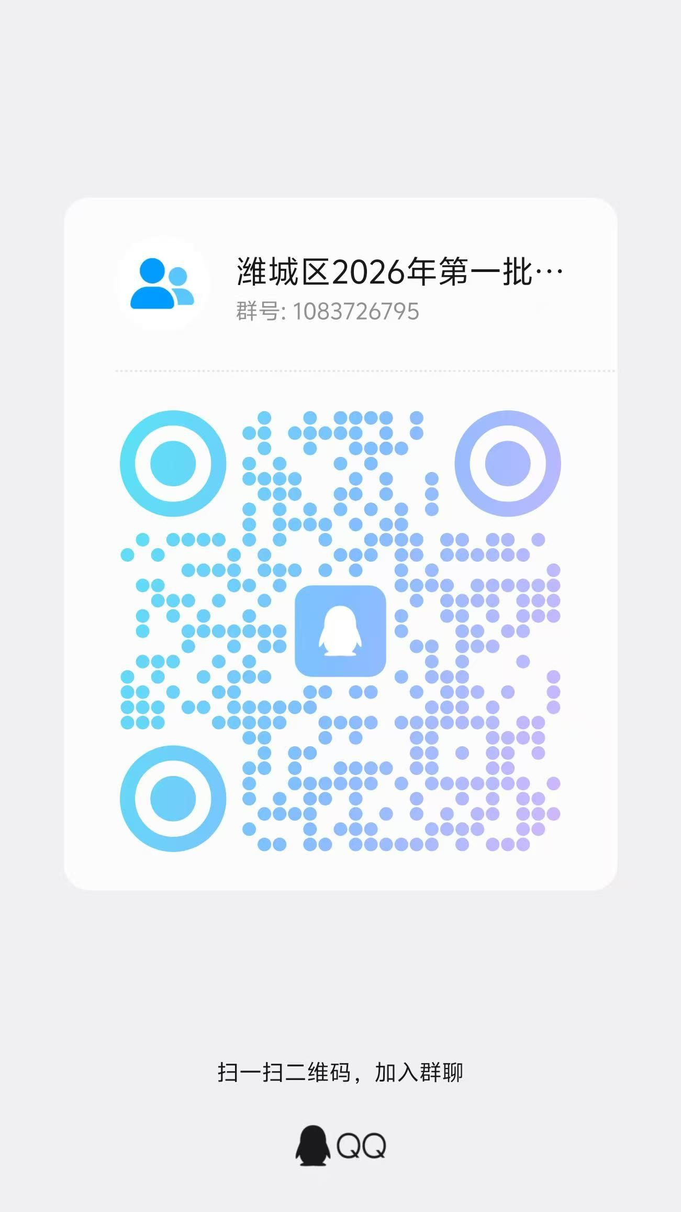
坊子区教育和体育局 | 坊子区政务服务中心 | 坊子区双羊街1633号坊子区政务服务中心社会事务专区 | 0536-3079675 | 上午：9:00-11:30 |  |  | 选择全程网办的无需预约，选择线下确认的需预约。预约时间：网报结束至现场认定结束前一天。预约方式：进QQ群进行预约，QQ群号：1079487664 | 全程网办及线下确认
 |  |  |  | 下午：14:00-17:00
寒亭区教育和体育局 | 寒亭区行政审批服务局 | 寒亭区通亭街3379号政务服务中心三楼民生事务专区 | 0536-3073020 | 上午：9:00-11:30 |  |  | 否 | 全程网办及线下确认
 |  |  |  | 下午：14:00-17:00
青州市行政审批服务局 | 青州市行政审批服务局 | 青州市圣水路3669号青州市政务服务中心二楼社会事务专区 | 0536-8015717 | 上午：9:00-12:00 |  |  | 线下确认需预约。预约时间：网报结束至现场认定结束前一天。预约方式：关注“青州市政务服务中心”微信公众号，回复“教师资格认定”获取预约方式 | 全程网办及线下确认
 |  |  |  | 下午：13:00-17:00
诸城市教育和体育局 | 诸城市教育和体育局 | 诸城市教育和体育局406办公室 | 0536-3074075 | 上午：9:00-11:30 |  |  | 线下确认需预约，预约时间：网报开始至现场认定结束前一天，预约方式：进QQ群进行预约，QQ群号：146391659 | 全程网办及线下确认
 |  |  |  | 下午：14:00-17:00
安丘市行政审批服务局 | 安丘市行政审批服务局 | 安丘市云湖路2006号（政务服务中心三楼教师资格认定点） | 0536-4393159 | 上午：8:30-12:00 |  |  | 是。预约时间：公告发布即日起至现场确认结束前一天。预约方式：进微信群预约，添加微信17663604970，或者拨打0536-4393159进行咨询和预约。 | 1.幼儿园、小学、初中：线上预约体检（微信“安易办”小程序——教资认定直通车，在安丘市指定医院体检无需等待领取体检结果，该程序有时间限制，如选择线上预约体检，请尽快使用），也可通过中国教师资格网全程网办及线下确认。2.高中、中职：中国教师资格网全程网办及线下确认
 |  |  |  | 下午：13:30-17:00
昌邑市行政审批服务局 | 昌邑市行政审批服务局 | 昌邑市奎聚街道交通街中段市民之家 | 0536-6702851 | 上午：8:30-11:30 |  |  | 否 | 幼儿园、小学、初中：线上确认（中国教师资格网全程网办）。高中、中职：全程网办及线下确认
 |  |  |  | 下午：14:00-17:30

高密市行政审批服务局 | 高密市行政审批服务局 | 高密市康成大街(东)2999号融智商务综合体3号楼二楼社会事务专区 | 0536-5609326 | 上午：8:30-11:30 |  |  | 否 | 全程网办及线下确认
 |  |  |  | 下午：13:00-17:00
临朐县行政审批服务局 | 临朐县行政审批服务局 | 临朐县文化南路与黄龙路交叉口东北角为民服务中心二楼审批专区26号窗口 | 0536-6701578 | 上午：8:30-11:30 |  |  | 否 | 小学、初中、幼儿园：线上确认（中国教师资格网全程网办）。高中、中职：全程网办及现场确认。
 |  |  |  | 下午：13:00-17：00
昌乐县行政审批服务局 | 昌乐县行政审批服务局 | 昌乐县洪阳街1069号政务服务中心一楼社会事务区 | 0536-6278606 | 上午：8:30-11:30 |  |  | 否 | 全程网办及线下确认
 |  |  |  | 下午：13:00-17:00
寿光市教育和体育局 | 潍坊科技学院 | 潍坊科技学院国际会议中心北楼102室（寿光市文圣街1200号，从学院北门进入校园后右转国际会议中心北楼） | 0536-5273563 0536-5211330 | 上午：8:30-11:30 | 认定幼儿园、小学、初级中学教师资格 | 申请认定幼儿园、小学、初级中学教师资格并符合本县市区认定条件的人员 | 线下确认需预约。预约时间： 网报开始当天上午8:30至现场认定结束前一天。预约方式：关注“寿光教育发布”微信公众号，回复“教师资格认定”获取预约方式。 | 全程网办及线下确认
 |  |  |  | 下午：14:00-17:00
 | 寿光市政务服务中心 | 寿光市洛城街道民生街999号政务服务中心南门东侧教师资格认定窗口 | 0536-5273525 | 上午：8:30-11:30 | 认定高级中学、中等职业学校、中等职业学校实习指导教师资格 | 申请高级中学、中等职业学校、中等职业学校实习指导教师资格并符合潍坊市认定条件的人员 | 否 | 全程网办及线下确认
 |  |  |  | 下午：13:00-17:00

